상품제안서
생분해 제로웨이스트 친환경 대나무 칫솔4 치약4 에코파우치 | 상품코드: F23771

 |  |  |  |  |  |  | 02-412-0044 | www.easy1.co.kr
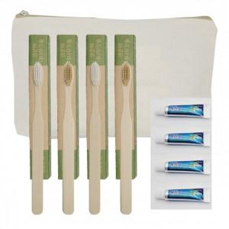

【상세/제작정보】

【인쇄/포장옵션】 | 실크, 레이저, 스티커 / 포장불가능

【공급단가】 | 수량 | 300~ | 500~ | 1,000~ | 3,000~ | 5,000~
*VAT별도 | 단가 | 3,900원 | 3,770원 | 3,640원 | 3,510원 | 3,380원

【상품 URL】 | https://dev.easy1.co.kr:443/src/goods_detail.php?gdno=23771

